APP
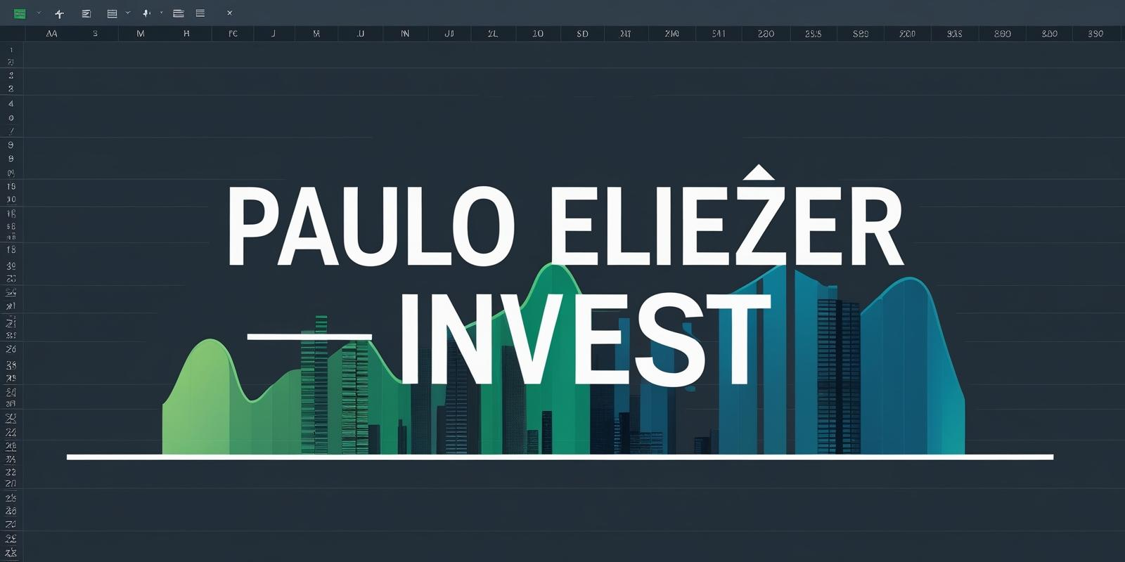

CONFIGURAÇÕES
Salário |  | R$ 2,000.00
Rendimento carteira |  | 0.89%
Sugestão de investimento |  | R$ 600.00

INVESTIMENTO MENSAL
Quanto investir por mês? |  | R$ 350.00
Por quantos anos? |  | 5
Taxa de rendimento mensal? |  | 1.08%
Patrimônio acumulado |  | R$ 29,321.92
Dividendos mensais? |  | R$ 260.97

CENÁRIOS |  | DIVIDENDOS
Quanto em 2 anos? | R$ 9,529.67 | R$ 84.81
Quanto em 5 anos? | R$ 29,321.92 | R$ 260.97
Quanto em 10 anos? | R$ 85,149.47 | R$ 757.83
Quanto em 20 anos? | R$ 393,819.44 | R$ 3,504.99
Quanto em 30 anos? | R$ 1,512,759.38 | R$ 13,463.56

PERFIL |  | CONSERVADOR
VALOR A SER INVESTIDO POR MÊS |  | R$ 350.00

TIPO DE FII | % SUGERIDO | VALORES
PAPEL | 32% | R$ 112.00
TIJOLO | 35% | R$ 122.50
HÍBRIDOS | 8% | R$ 28.00
FOFS | 5% | R$ 17.50
DESENVOLVIMENTO | 10% | R$ 35.00
HOTELARIAS | 10% | R$ 35.00

